sheet2-需求描述截图
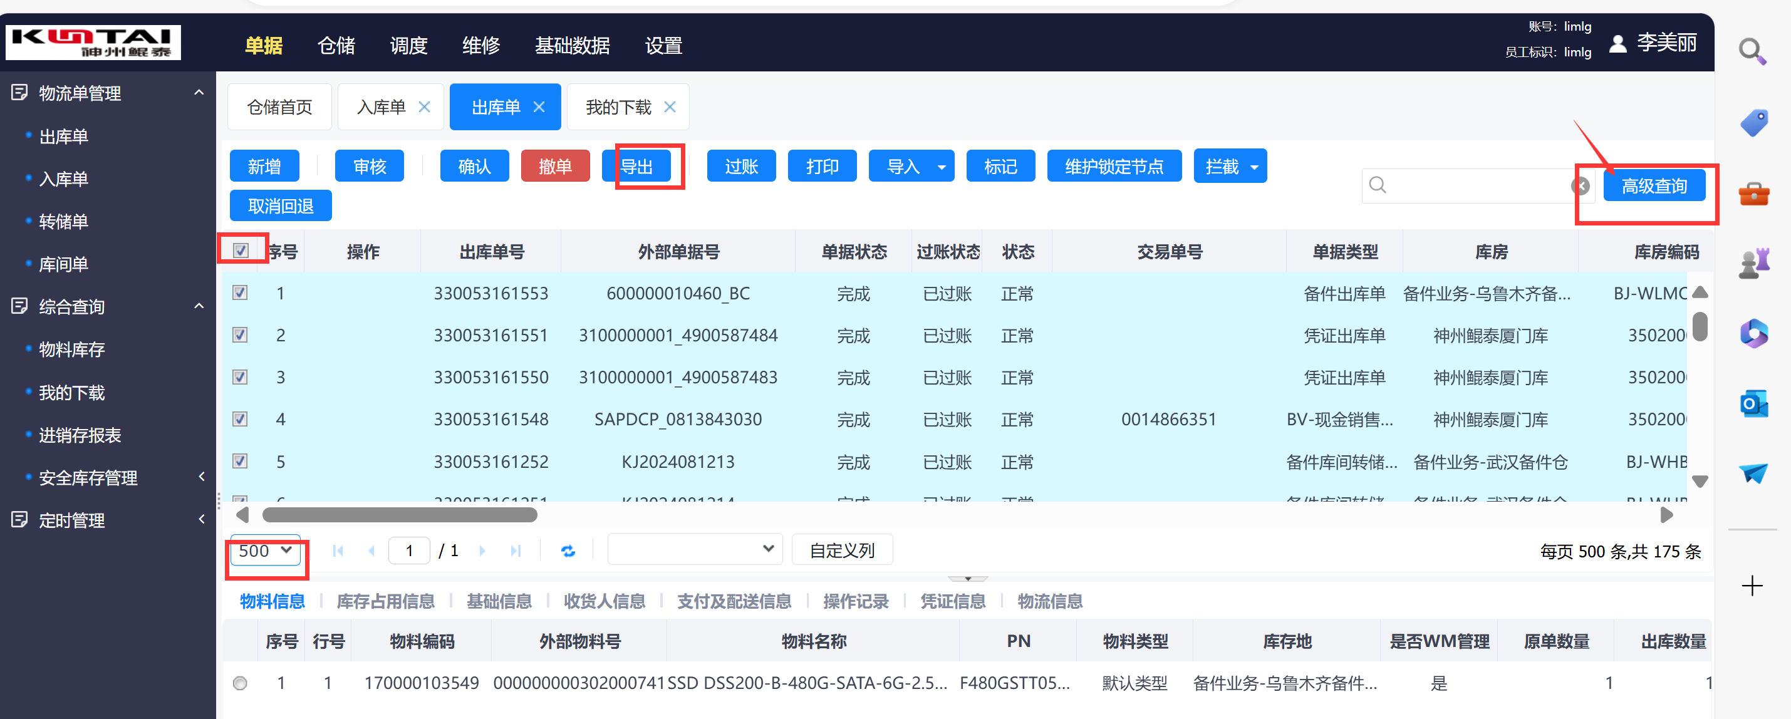
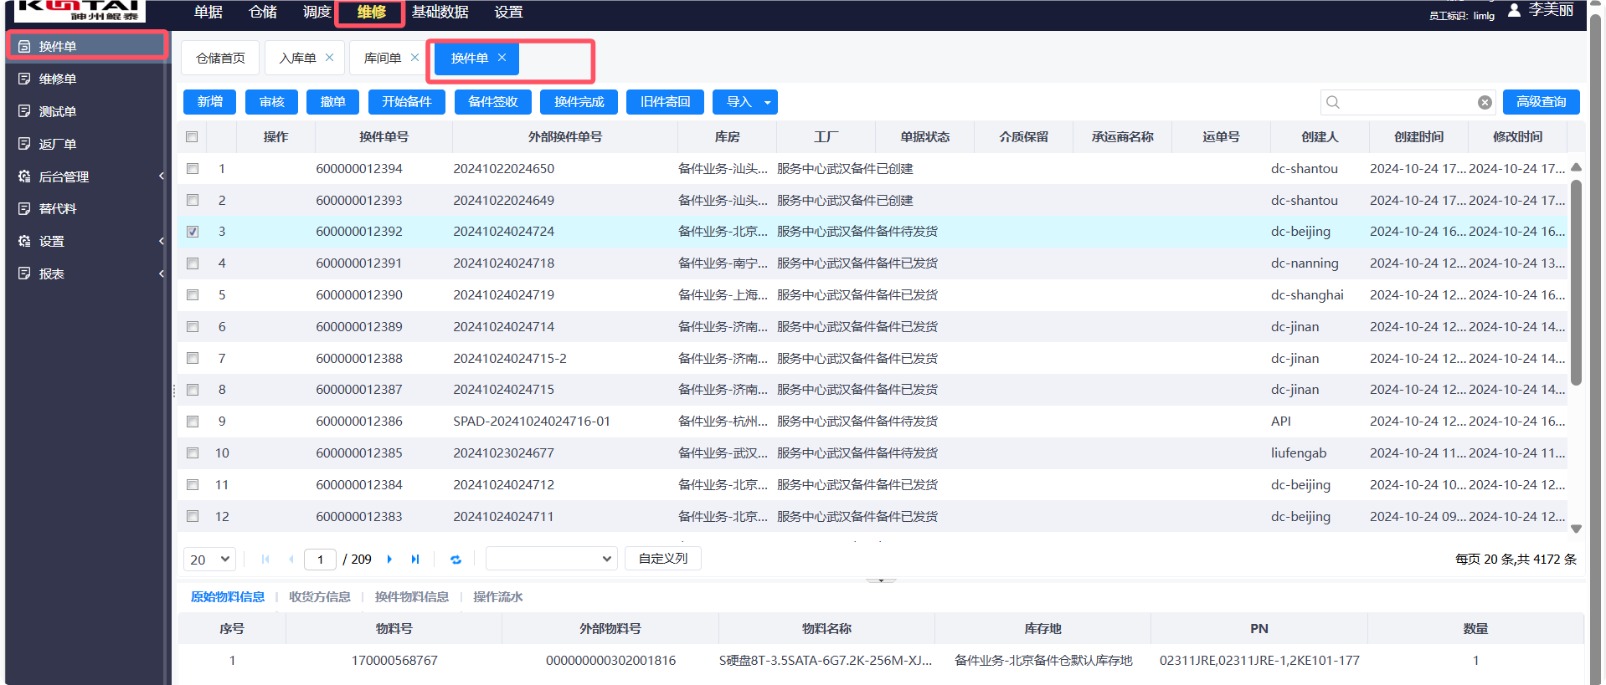
序号1

物料代码 | 捆绑料号 | 物料描述 | 供应商PN码 | 名称 | 福州兴业银行 | 北京建设银行 | 上海人行清算
302-000000 | 99-000712 | S主板 S920X00-7260 2*920,64C | 03027WNA | 主板 | 0 | 0 | 0
302-000001 | 99-000711 | S主板S920X00-2*5250(48C@2.6) | 03027WNC | 主板 | 0 | 1 | 0
302-000002 | 99-000665 | S主板 S920X00-5230 2*920,32C | 03027WNP | 主板 | 0 | 0 | 0

序号2

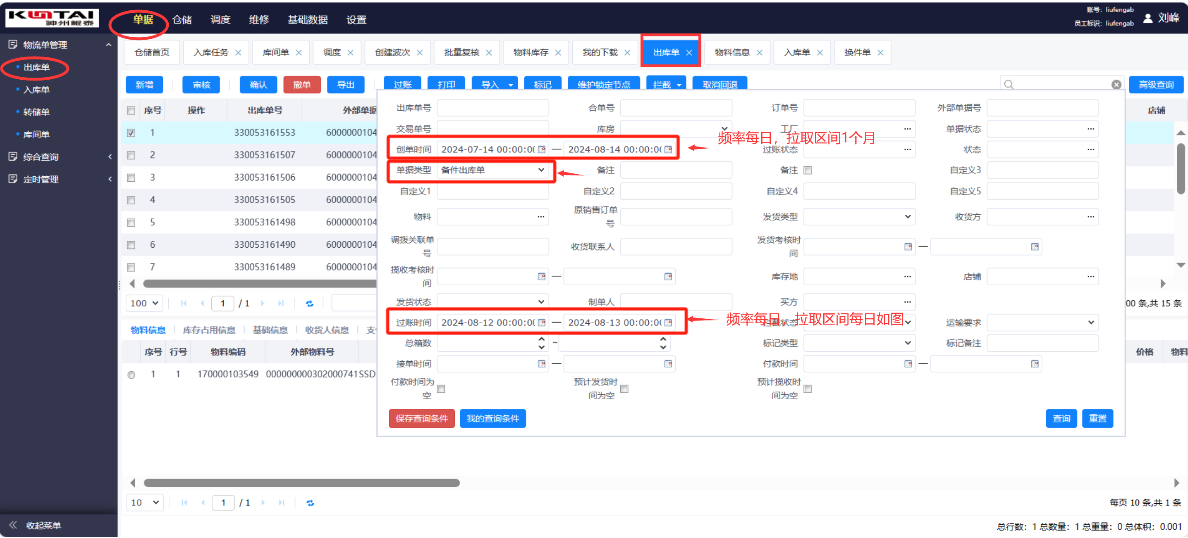

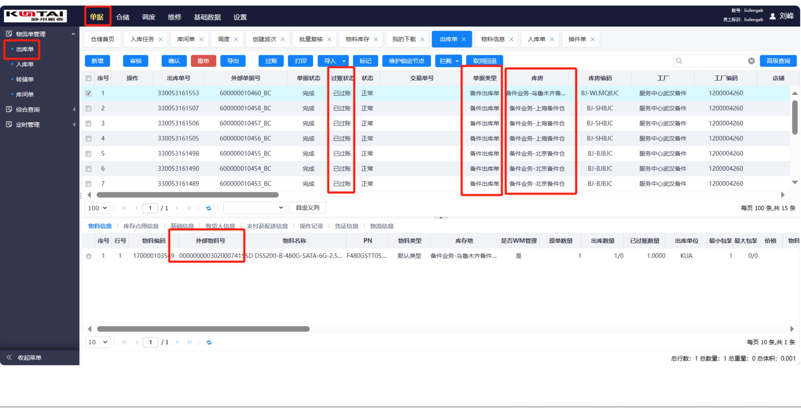

根据高级查询条件，导出明细方法

